ケース1
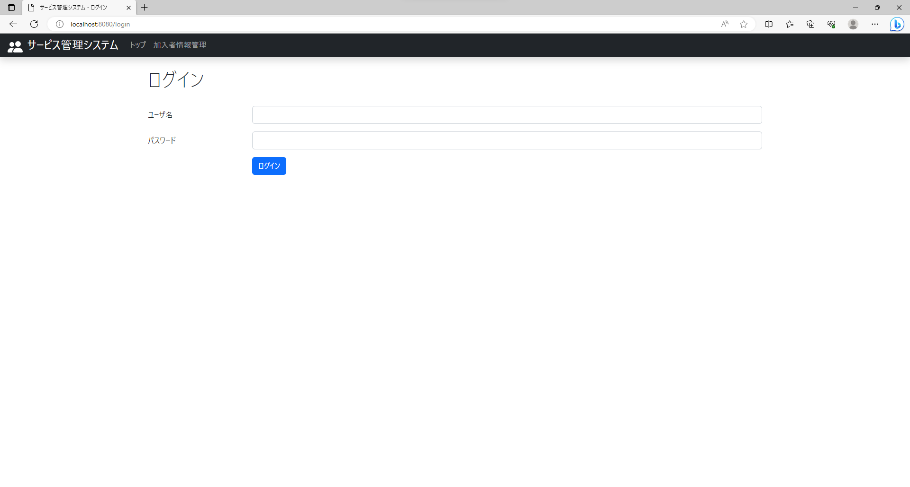
テスト内容：ログインしていない状態でログイン画面の右上を確認する。
確認内容：ログアウトリンクが非表示であること。

ケース2

テスト内容：ログインした状態でログイン画面の右上を確認する。
確認内容：ログアウトリンクが表示されていること。

ケース4
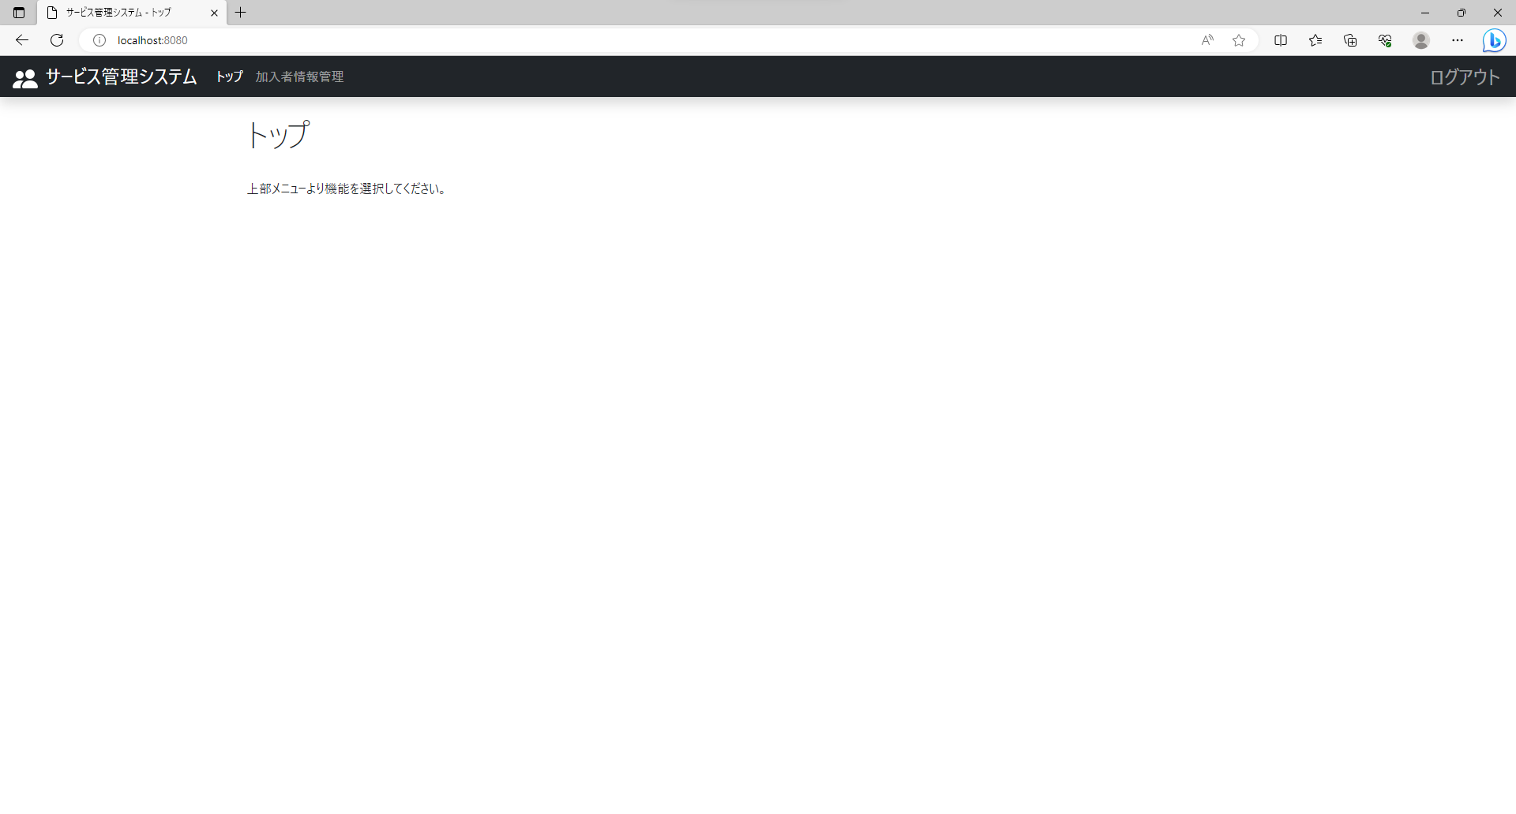
テスト内容：ログインした状態でTOP画面を確認する。
確認内容：ログアウトリンクが表示されていること。

ケース5

テスト内容：ログインした状態でTOP画面の右上のログアウトリンクを押下する。
確認内容：ログイン画面に遷移すること。

ケース6
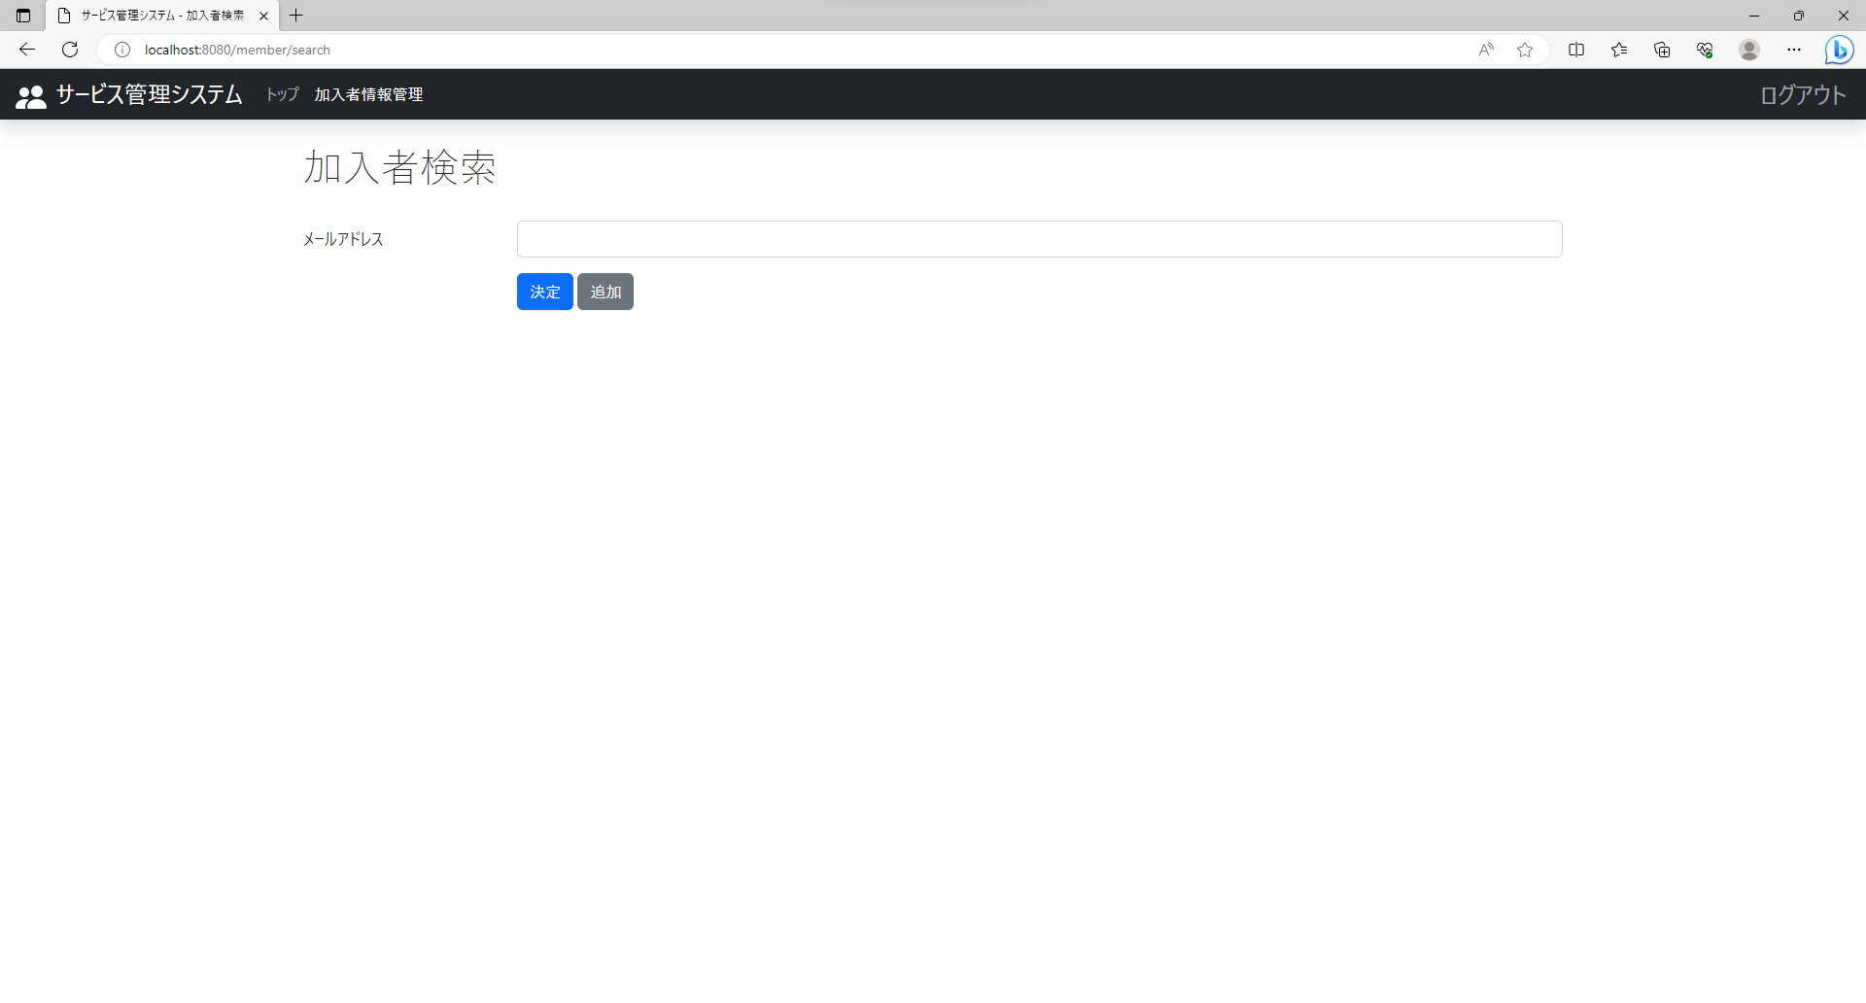
テスト内容：ログインした状態で加入者情報管理画面の右上を確認する。
確認内容：ログアウトリンクが表示されていること。

ケース7

テスト内容：ログインした状態で加入者情報管理画面の右上のログアウトリンクを押下する。
確認内容：ログイン画面に遷移すること。

